Лист1
ИД23-1 | Маслов АН

 | Qd = 100 - 2P
 | Qs = 4P-20

 | Qd = Qs
 | 100-2P = 4P-20
 | -6P = -120
 | P = 20

 | Qd = 100 - 2*20
 | Qd = 60

Ответ: | P = 20
 | Q = 60
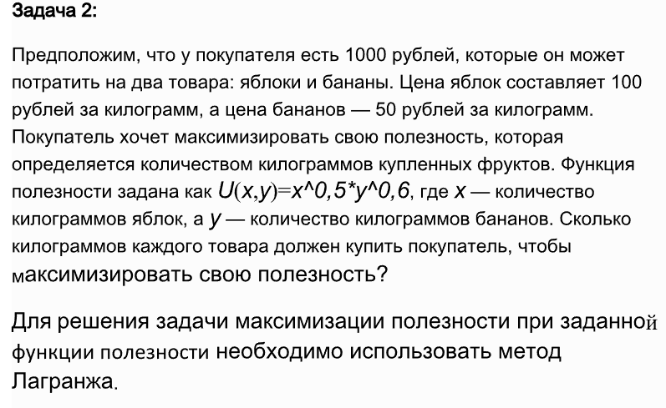

 |  | U(x,y) | x^0,5 * y^0,6
 |  | Px | 100
 |  | Py | 50
 |  | I | 1000

 | Бюджетное ограничение |  |  | 100 * x + 50 * y = 1000

 | Используя функцию Лагранжа |  |  | L(x,y,λ)=x^0,5 * y^0,6 +λ(1000−100x−50y)

 | Находим частные производные |  |  | ∂L/∂x = 0,5x^-0,5 y^0,6 - 100 λ= 0
 |  |  |  | ∂L/∂y = 0,6x^0,5 y^-0,4 - 50λ= 0
 |  |  |  | ∂L/∂λ = 1000 - 100x - 50y = 0

 |  |  |  | 0,5x^-0,5 y^0,6 = 100 λ
 |  |  |  | 0,6x^0,5 y^-0,4 = 50λ |  |  |  |  |  |  | м

 |  |  |  | 0,5x^-0,5 y^0,6 / 0,6x^0,5 y^-0,4 = 100 λ / 50 λ
 |  |  |  | 0,5 / 0,6 * y/x = 2
 |  |  |  | y = 12/5 * x

 |  |  |  | 100x + 50 * 12/5*x = 1000
 |  |  |  | 220x = 1000
 |  |  |  | x = 4,545

 |  |  |  | y = 12/5 * 4,545
 |  |  |  | y = 10,909

 | Ответ: | x | 4.545 | кг яблок
 |  | y | 10.909 | кг бананов
 |  | U(x, y) | 8.942

Задание 3

 | Переменные | x1 | x2 | x3 | x4 | x5 | x6 | x7 | Значения ЦФ
 | Значения | 0 | 0.2115 | 0.1094 | 1.8868 | 0 | 0 | 0 | 2587.1403886
 | Калорийность | 2060 | 2430 | 3600 | 890 | 140 | 230 | 650
 | Коэффициенты ограничений |  |  |  |  |  |  |  | Значения ограничений | Суточная потребность
 | Белки | 61 | 220 | 230 | 15 | 8 | 11 | 6 | 100 | 100
 | Жиры | 12 | 172 | 290 | 1 | 1 | 2 | 2 | 70 | 70
 | Углеводы | 420 | 0 | 0 | 212 | 26 | 38 | 155 | 400 | 400

